Doorvoerbochten invulstaat
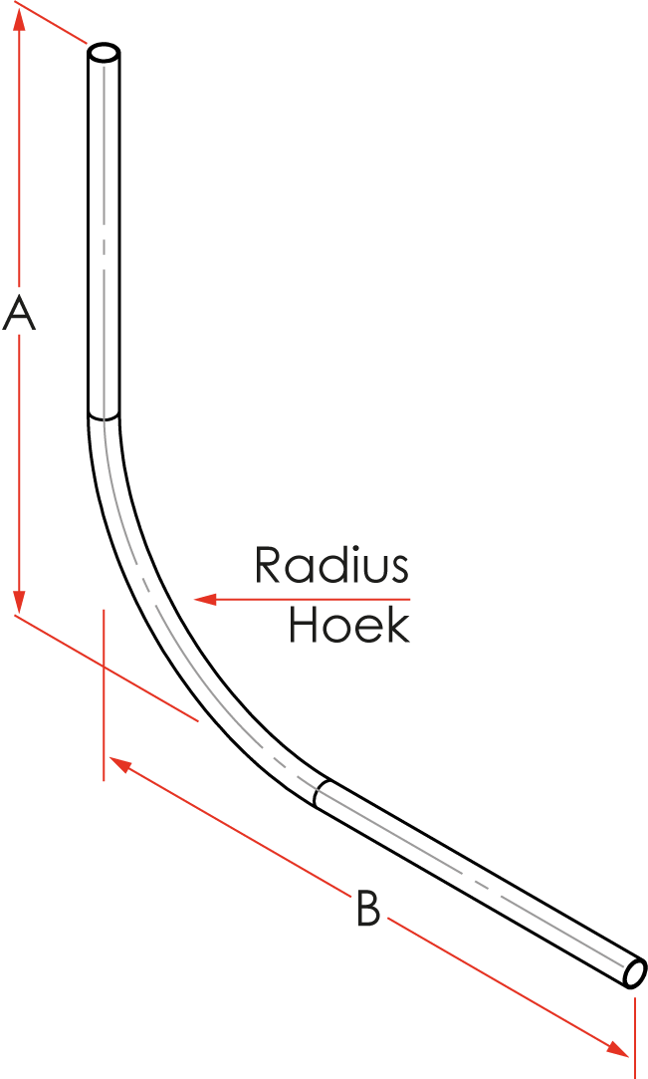

Doorvoerbochten
versie 1.2
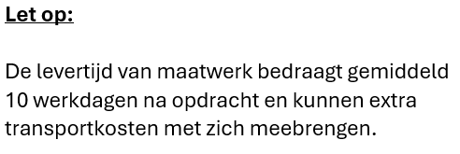
Hoogte (A) is standaard 1200 mm.
Hoogte (A) is minimaal 800 mm.
Maatvoering is in millimeters.
Hoek 1 (H1) is altijd 90 graden

Standaard radius ø50/63=500 mm
Standaard radius ø50-blauw=750 mm

Aantal | Kleur | Diam. | Radius | Hoek | Nuts | A | B | Uit 1 stuk? | Trekkoord? | Merken met | Zaaglengte | Opmerking
 |  |  |  |  |  |  |  |  |  |  | Aantal

